13 April 2018
13-Apr-18
Opwarmen water

7 liter water, koeler niet geinstalleerd, vrije uitstroom van damp
Tamb = 16 C
Bij deze destillatie is de watts thermometer in de damp nog op grote afstand van de gasstroom
Ter check is gemeten in de damp-uitstroom met de vlees-thermometer
Twater uit kraan = 12 C

Tijd | tijd | Tliquid | Tdamp 1 | Tdamp 2 | Kookplaat
 |  |  | Watts-meter | vlees meter | stand
 | 0 | 12 | 16 | 15 | 3
 | 3 | 13 | 16 | 16
 | 5 | 14 | 16 | 16
 | 7 | 17 | 16 | 16
 | 9 | 20 | 16 | 16
 | 11 | 23 | 16 | 16
 | 13 | 26 | 16 | 16
 | 15 | 30 | 16 | 16
 | 17 | 33 | 16 | 16
 | 19 | 36 | 16 | 16
 | 21 | 40 | 16 | 16
 | 23 | 43 | 16 | 16
 | 25 | 46 | 16.5 | 16.5
 | 27 | 49 | 17 | 17
 | 29 | 52 | 17.5 | 17.5
 | 33 | 58 | 18 | 18
 | 35 | 62 | 18.5 | 18.5
 | 37 | 64 | 19.5 | 19
 | 39 | 67 | 20 | 19
 | 41 | 70 | 20 | 19.5
 | 43 | 73 | 20.5 | 20.5
 | 45 | 76 | 21.5 | 21.5
 | 47 | 78 | 22.5 | 22
 | 49 | 81 | 23.5 | 23
 | 51 | 84 | 24.5 | 23.5
 | 53 | 86 | 26 | 25.5
 | 55 | 89 | 27 | 27
 | 57 | 91 | 29 | 29
 | 59 | 94 | 31 | 32
 | 61 | 96 | 34.5 | 41
 | 63 | 98 | 42 | 65
 | 65 | 100 | 61 | 97
 | 66 | 101 | 76 | 98
 | 67 | 101 | 88 | 98
 | 68 | 101 | 94 | 98
 | 69 | 101 | 96 | 98
 | 70 | 101 | 97.5 | 98
 | 71 | 101 | 98 | 98.2
 |  |  |  |  | gestopt met verwarmen
1,5 liter koud water toegevoegd, waarna mengtemperatuur op 81 C kwam, totale hoeveelheid water 8,5 kg
 | tijd | temp. Liquid | stand kookplaat
 | [min]
 | 0 | 81 | 1.5
 | 2 | 81
 | 14 | 82 | hierna kookplaat naar 1
 | 53 | 82 | 1
 | 77 | 82 | 1
hierna verwarming uit, ketel wel nog op kookplaat

 | 91 | 80 | 0
 | 96 | 79
 | 101 | 78
 | 106 | 77
 | 111 | 76
 | 116 | 75

14 April 2018
14-Apr-18

alle potten met kersen, pruimen, bosbessen, bramen en vlierbessen op alcohol (Duitse jenever)
vloeistof gescheiden van vruchen. Deze vruchten stonden 5 jaar op de alcohol, rook nioet echt lekker

temperatuur-meting in damp veranderd: Watts meter via kurk rechtstreeks in damp-leiding gemaakt.

gewicht vloeistof voor destillatie : 6070 gram

tijd | Tliquid | Tdamp | Kookplaat
 |  | Watts-meter | stand
0 | 16 | 22 | 3 | Damp-ruimte nog beetje warm van water-destillatie hievoor.
9 | 23 | 20
14 | 31 | 20
19 | 41 | 20
24 | 49 | 20
29 | 57 | 20
34 | 67 | 22 |  | koelwater klein beetje geopend
39 | 78 | 26 | 2 | kookplaat naar 2.0
41 | 82 | 34 | 1.5 | kookplaat naar 1.5
43 | 84 | 50 |  | eerste condensaat druppels
45 | 86 | 63
47 | 87 | 69
49 | 88 | 72 | 2 | kookplaat naar 2.0
51 | 89 | 74.5
54 | 90 | 78 |  | Tdestilaat =15 C
56 | 90 | 80
59 | 90 | 82
64 | 90 | 83
69 | 90 | 83.5
74 | 90 | 83.5
80 | 91 | 84
86 | 91 | 84.2
95 | 91 | 84.4
101 | 92 | 85
111 | 93 | 86
118 | 93 | 86.2
133 | 94 | 87
150 | 97 | 88
163 | 97 | 89
176 | 99 | 90.2
185 | 99 | 92
197 | 100 | 92.5 | hierna kookplaat naar 2,5
204 | 100 | 93.5
209 | 100 | 94.5
214 | 101 | 95.5
226 | 101 | 96 | destilaatie gestopt

Rho 20C
Dichtheid bij 20 C

gewichts % | Volume % | Dichtheid
ethanol | ethanol | kg/m3
0 | 0 | 1
1 | 1.3 | 0.99813
2 | 2.5 | 0.99629
3 | 3.8 | 0.99451
4 | 5 | 0.99279
5 | 6.2 | 0.99113
6 | 7.5 | 0.98955
7 | 8.7 | 0.98802
8 | 10 | 0.98653
9 | 11.2 | 0.98505
10 | 12.4 | 0.98361
11 | 13.6 | 0.98221
12 | 14.8 | 0.98084
13 | 16.1 | 0.97948
14 | 17.3 | 0.97816
15 | 18.5 | 0.97687
16 | 19.7 | 0.9756
17 | 20.9 | 0.97431
18 | 22.1 | 0.97301
19 | 23.3 | 0.97169
20 | 24.5 | 0.97036
21 | 25.7 | 0.96901
22 | 26.9 | 0.96763
23 | 28.1 | 0.96624
24 | 29.2 | 0.96483
25 | 30.4 | 0.96339
26 | 31.6 | 0.9619
Dichtheid bij 20 C
27 | 32.7 | 0.96037
28 | 33.9 | 0.9588
29 | 35.1 | 0.95717
30 | 36.2 | 0.95551
31 | 37.4 | 0.95381
32 | 38.5 | 0.95207
33 | 39.6 | 0.95028
34 | 40.7 | 0.94847
35 | 41.9 | 0.94662
36 | 43 | 0.94473
37 | 44.1 | 0.94281
38 | 45.2 | 0.94086
39 | 46.3 | 0.93886
40 | 47.4 | 0.93684
41 | 48.43 | 0.93479
42 | 49.51 | 0.93272
43 | 50.6 | 0.93062
44 | 51.6 | 0.92849
45 | 52.6 | 0.92636
46 | 53.7 | 0.92421
47 | 54.7 | 0.92204
48 | 55.8 | 0.91986
49 | 56.8 | 0.91766
50 | 57.8 | 0.91546
51 | 58.8 | 0.91322
52 | 59.8 | 0.91097
53 | 60.8 | 0.90872
54 | 61.8 | 0.90645
55 | 62.8 | 0.90418
56 | 63.8 | 0.90191
57 | 64.8 | 0.89962
58 | 65.8 | 0.89733
59 | 66.8 | 0.89502
60 | 67.7 | 0.89271
61 | 68.6 | 0.8904
62 | 69.6 | 0.88807
63 | 70.5 | 0.88574
64 | 71.5 | 0.88339
65 | 72.4 | 0.88104
66 | 73.3 | 0.87869
67 | 74.2 | 0.87632
68 | 75.1 | 0.87396
69 | 76 | 0.87158
70 | 76.9 | 0.8692
71 | 77.8 | 0.8668
72 | 78.6 | 0.8644
73 | 79.5 | 0.862
74 | 80.4 | 0.85958
75 | 81.2 | 0.85716
76 | 82.1 | 0.85473
77 | 83 | 0.8523
78 | 83.8 | 0.84985
79 | 84.6 | 0.8474
80 | 85.4 | 0.84494
81 | 86.2 | 0.84245
82 | 87.1 | 0.83997
83 | 87.9 | 0.83747
84 | 88.7 | 0.83496
85 | 89.5 | 0.83242
86 | 90.2 | 0.82987
87 | 91 | 0.82729
88 | 91.8 | 0.82469
89 | 92.5 | 0.82207
90 | 93.2 | 0.81942
91 | 94 | 0.81674
92 | 94.7 | 0.81401
93 | 95.4 | 0.81127
94 | 96.1 | 0.80848
95 | 96.7 | 0.80567
96 | 97.4 | 0.8028
97 | 98.1 | 0.79988
98 | 98.7 | 0.79688
99 | 99.3 | 0.79383
100 | 100 | 0.79074

Rho calculator
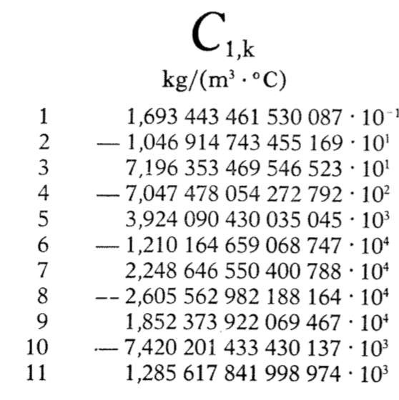
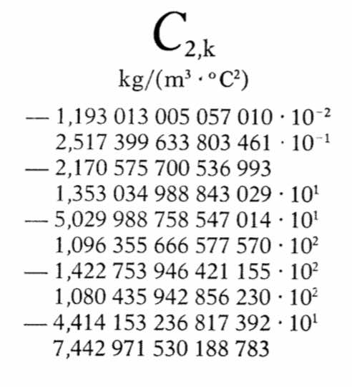
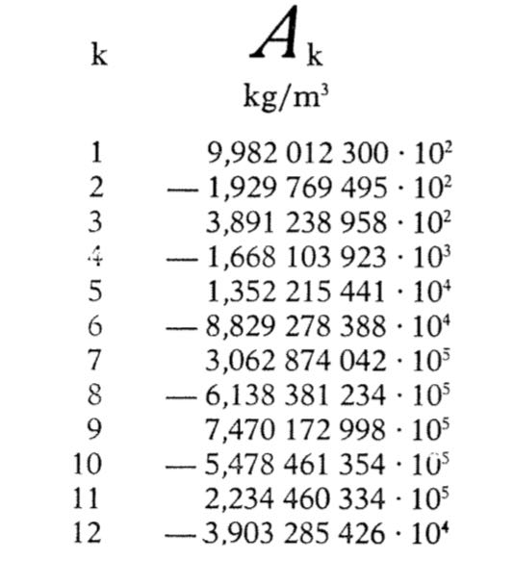
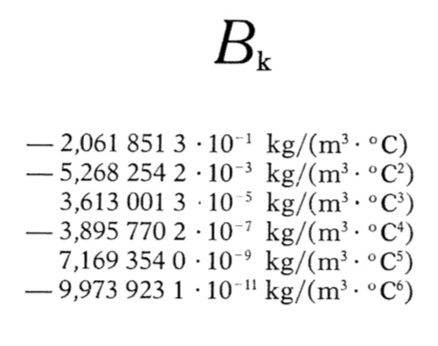
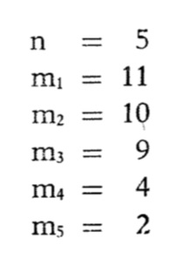

 | p | 0.015307217187 | fractie alcohol
 | t | 21
 | Rho | 995.12 |  | 995.12195122 | 1.0525425751E-05

 | Ak | Bk | C1,k | C2,k | C3,k | C4,k | C5,k
1 | 9.98E+02 | -2.06E-01 | 1.69E-01 | -1.19E-02 | -6.80E-04 | 4.08E-06 | -2.79E-08
2 | -1.93E+02 | -5.27E-03 | -1.05E+01 | 2.52E-01 | 1.88E-02 | -8.76E-06 | 1.35E-08
3 | 3.89E+02 | 3.61E-05 | 7.20E+01 | -2.17E+00 | -2.00E-01 | 6.52E-06
4 | -1.67E+03 | -3.90E-07 | -7.05E+02 | 1.35E+01 | 1.02E+00 | -1.52E-06
5 | 1.35E+04 | 7.17E-09 | 3.92E+03 | -5.03E+01 | -2.90E+00
6 | -8.83E+04 | -9.97E-11 | -1.21E+04 | 1.10E+02 | 4.81E+00
7 | 3.06E+05 |  | 2.25E+04 | -1.42E+02 | -4.67E+00
8 | -6.14E+05 |  | -2.61E+04 | 1.08E+02 | 2.46E+00
9 | 7.47E+05 |  | 1.85E+04 | -4.41E+01 | -5.41E-01
10 | -5.48E+05 |  | -7.42E+03 | 7.44E+00
11 | 2.23E+05 |  | 1.29E+03
12 | -3.90E+04

SIGMA | -2.87E+00 | -0.21141763669 | 0.00036171786603 | -0.00013071481652 | -6.6803148389E-06 | 6.0352679673E-08 | -4.2362367919E-10

